Arkusz1
Figma | Aplikacja
Brak opcji zmiany języka | Opcja zmiany języka
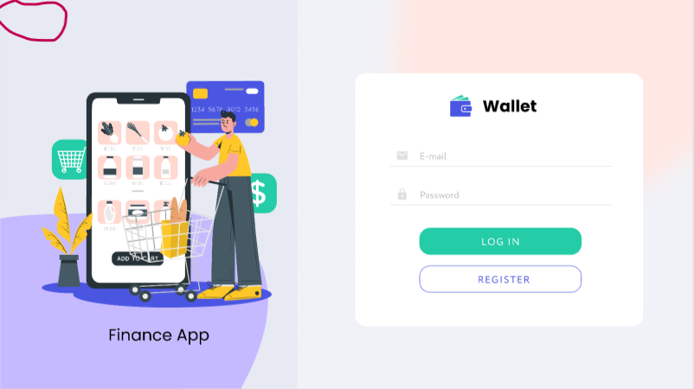 | 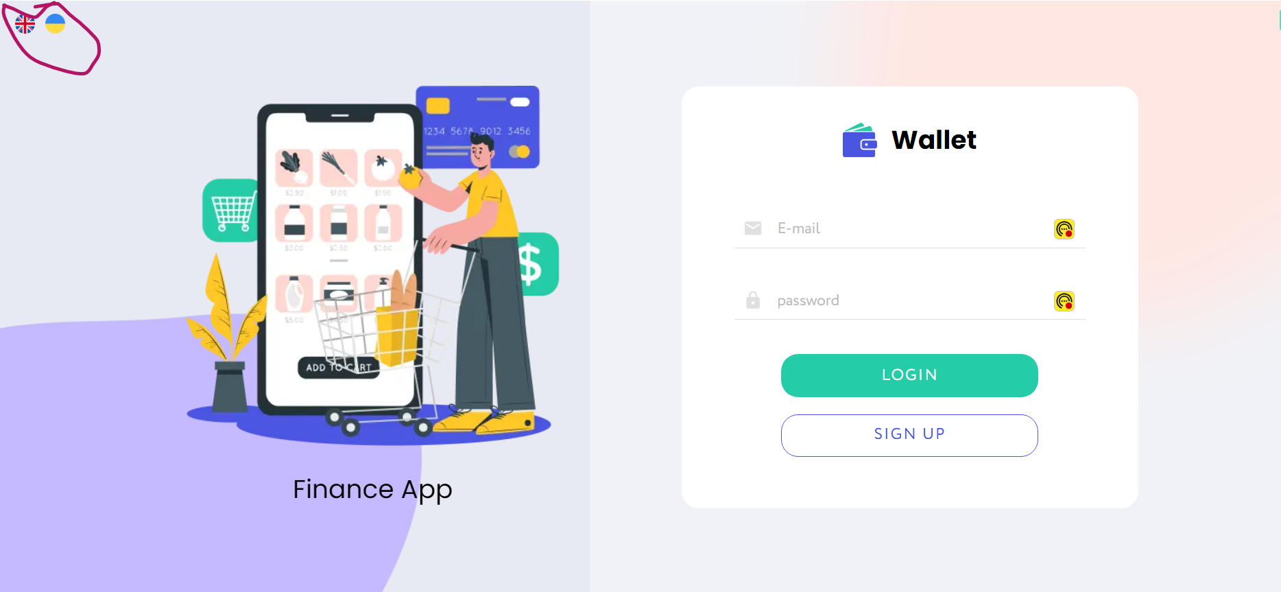

Przycisk "Exit" | Przycisk "Logout"
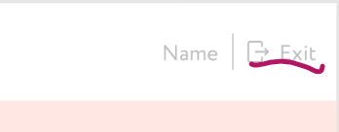 | 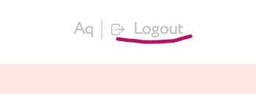

"Purchase" i "Sale" | "Buying rate" "Selling Rate"
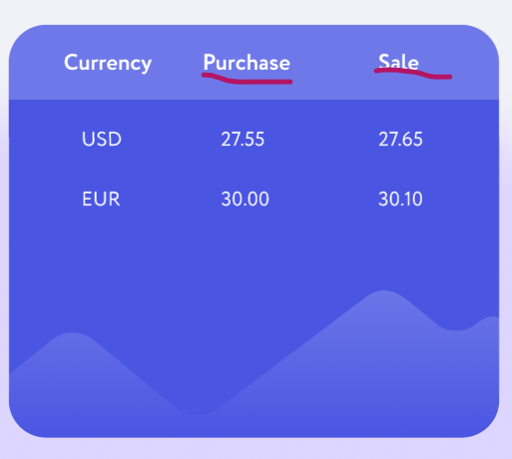 | 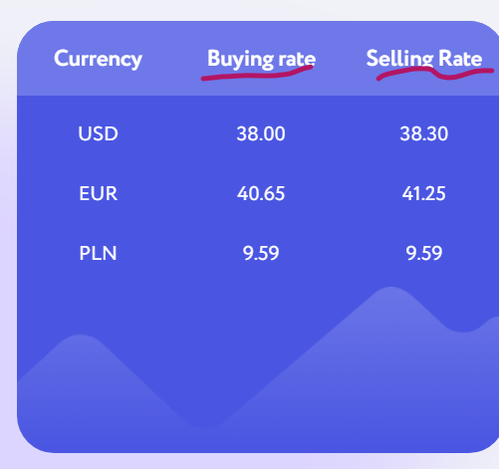

Brak nazwy kolumny (komputer) | Kolumna "Options", inne ikony (komputer)
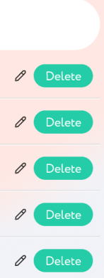

"Sum" ikona "Delete" i "Edit" na dole kolumny (telefon) | "Amount" zamiast "Sum", dodatkowy wiersz "Balance", ikona edycji i usuwania na górze
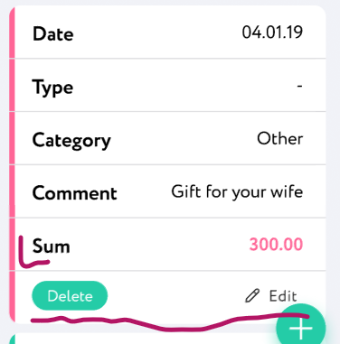 | 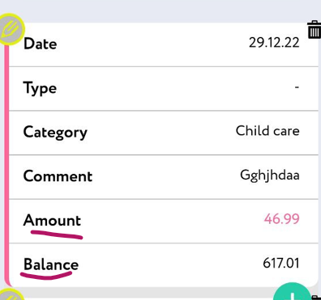

"ADD", "IIncome" widoczne prawidłowo | "ADD TRANSACTION" zamiast "ADD", "Income" przesłonięte przez button
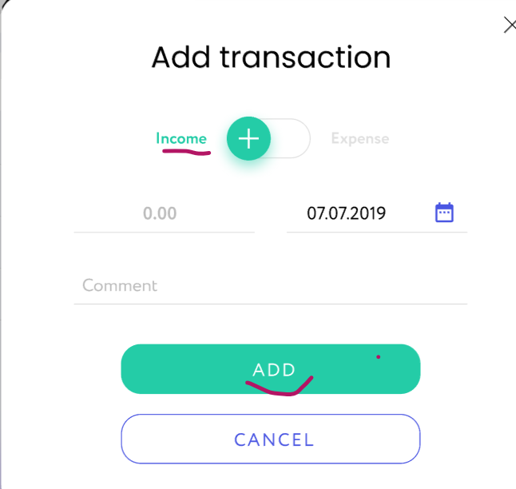 | 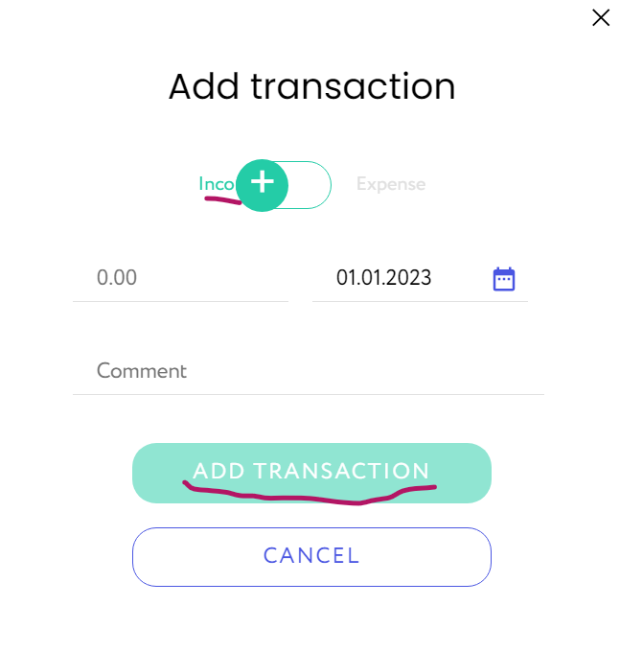

""Home" i Statistics" mają ikony, napisy czarne | "Diagram" zamiast "Statistics", brak ikony "Diagram", napisy niebieskie
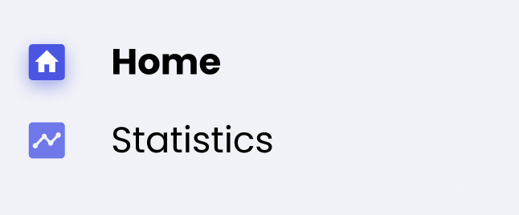 | 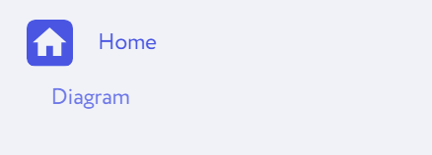

"LOG IN" pisane oddzielnie | "LOGIN" pisane razem
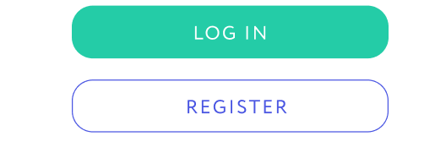 | 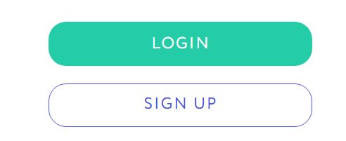

"REGISTER" | "SING UP" zamiast "REGISTER"

"Password" | "password" pisane z małej litery

"First name" przy rejestracji | "Enter your name" zamiast "First name" przy rejestracji

Brak informacji pod miejscem na "Password" przed wpisaniem | Informacja "too short" po miejscem na "password" przed wpisaniem

